Лист1
Изделие | Время обработки одного изделия, мин/час |  |  | Прибыль, ден. Ед.
 | Станок 1 | Станок 2 | Станок 3 |  | Критерии | Ограничения
1 | 10/0,167 | 6/0,1 | 8/0,134 | 2 | z1 = 2 * 1 + 3 * 2 -> max | 0,167 * 1 + 0,084 * 2<=10
2 | 5/0,084 | 20/0,333 | 15/0,25 | 3 | z2 = 180-2,204 * 1 - 4,666 * 2 ->min | 0,1x1 + 0,333x2 <=10
 |  |  |  |  |  | 0,134 * 1+0,25 * 2<=10
 |  |  |  |  |  | x1>0, x2>0

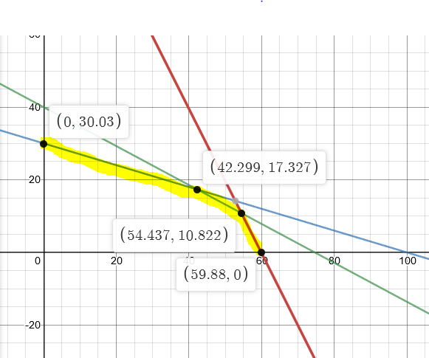
Точка в области D | x1 | x2 | образ точки в множестве F | z1 = 2x1 + 3x2 | z2 = 180-2,204x1 - 4,666x2 | Множество парето оптимальных точек | Допустимые решения x1,x2
O | 0 | 0 | O' | 0 | 180
M | 0 | 30.03 |  | 90.09 | 39.88002
N | 42.299 | 17.327 |  | 136.579 | 5.925222
A | 54.437 | 10.822 |  | 141.34 | 9.5254
B | 59.88 | 0 |  | 119.76 | 48.02448
z1 max = | 141.34
z2 max = | 48.02448

метод аддитивной свертки критериев
z = a1(2 * 1 + 3 * 2) + a2(180-2,204 * 1 - 4,666 * 2)-> max
при a1 = 1 и a2 = 0
оптимальное решение x = (54,437; 10,822)

метод мультиппликативной свертки критериев
z = a1(2 * 1 + 3 * 2) + a2(180-2,204 * 1 - 4,666 * 2)-> max
при a1 = 1 и a2 = 0
Оптимальное решение x = (54,437; 10,822)

метод главного критерия
главный критерий: z1
контрольные показатели: x1 = 53; x2 = 9
условия:
0,167 * 1 + 0,084 * 2<=10
0,1 * 1 + 0,333 * 2 <=10 |  |  |  |  | Множество решений z1,z2
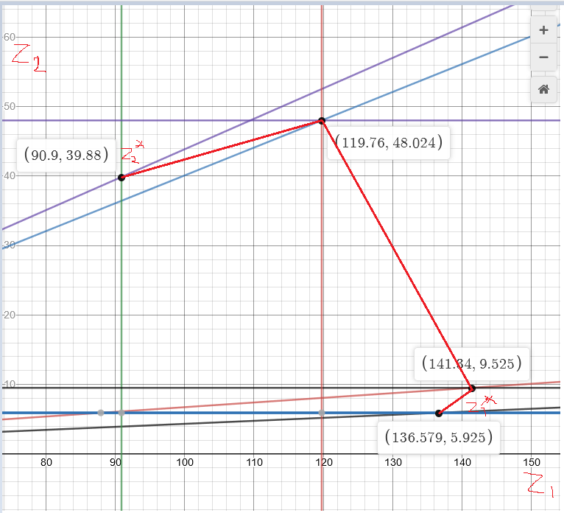
0,134 * 1+0,25 * 2<=10
x2 >=9
Оптимальное решение Х = (53;11,6)
Z max = 140,8

Вывод:
При решении задач по нахождению Парето-решения основной
проблемой является субъективнось коэфициэнтов a1 и a2
в методах аддитивной сверстки критериев и
мультипликативной свертки критериев, а в методе
главного критерия решение может быть не эффективным,
поэтому эффективность принимаемого решения во многом
зависит от лица принимающего решение

